EN-Kt.
Kontrolle Bitte Kanton Wählen |  |  |  |  |  |  |  |  |  |  |  |  |  | Zu den Vollzugshilfen
Energienachweis Deckblatt / Vollständigkeit
Objektangaben |  |  |  |  |  |  |  | Verfasser der Nachweise

 | Gemeinde / Kanton |  |  |  |  | / | Kt. auswählen | Hauptverfasser

 | Bauvorhaben/Objekt |  |  |  |  |  |  | Verfasser2

 | Kontrollbeauftragter |  |  |  |  |  |  | Verfasser3

Art des Vorhabens |  |  |  |  |  |  |  | Angaben zum Projekt

 | Neubau |  |  |  | - |  |  | Gebäudekategorie |  |  |  | Gebäudekategorie wählen

 | Umbau/Erneuerung |  |  |  | - |  |  | Nebennutzung

 | Erweiterung/Aufstockung |  |  |  | - |  |  | Nebennutzung

 | Zwecksänderung |  |  |  | - |  |  | Nebennutzung

 | Ersatz Wärmeerzeuger |  |  |  | - |  |  | Bes. Anforderungen (z.B. aus Gestaltungplan) |  |  |  |  | -

 | Kt. LU: Dachsanierung projektiert? |  |  |  | - |  |  | Baukosten < CHF 250'000.- |  |  |  |  | -

 |  |  |  |  |  |  |  | Bauentscheid vor dem 1. März 2025? |  |  |  |  | -

Nachweisverfahren

Nachweis Wärmedämmung |  |  |  |  | Nachweisverfahren auswählen

Nachweis Deckung Wärmebedarf |  |  |  |  | Nachweisverfahren auswählen |  |  |  |  |  | keine Angabe erford.

Geplante Wärmeerzeugung |  |  |  |  | Wärmeerzeugung auswählen |  |  |  |  |  | keine Angabe erford.

Grundanforderung (Gebäudehülle) |  |  |  |  | Grundanforderung auswählen |  |  |  |  |  | keine Angabe erford.

 |  |  |  |  |  |  |  |  |  |  |  |  |  |  | Auflagen

Erforderliche Nachweise und Beilagen |  |  |  |  |  |  |  | erforderlich | vorhanden | Beilagen | Resultat | Hinweise

ok | provisorisches Minergie-Zertifikat |  |  |  |  |  |  | - | -

 | Deckung des Wärmebedarfes von Neubauten

ok | § | EN-101a | Energiebedarf Standardlösungskombination |  |  |  |  | - | -

ok | § | EN-101b | Energiebedarf rechnerische Lösung |  |  |  |  | - | -

 | § | EN-101c | Nachweistool für einfache Bauten |  |  |  |  | - | -

 | Gebäudehülle / Wärmedämmung

ok | § | EN-102a | Wärmedämmung Einzelbauteilnachweis (Neubau) |  |  |  |  | - | -

ok | § | EN-102a | Wärmedämmung Einzelbauteilnachweis (Umbau) |  |  |  |  | - | -

ok | § | EN-102b | Wärmedämmung Systemnachweis |  |  |  |  | - | -

 | Haustechnische Anlagen

ok | § | EN-103 | Heizungs- und Warmwasseranlagen |  |  |  |  | - | -

ok | § | EN-105 | Lüftungstechnische Anlagen |  |  |  |  | - | -

ok | § | EN-110 | Kühlung und/oder Befeuchtung in best. Bauten |  |  |  |  | - | -

ok | § | EN-134 | Nachweis Heizungen im Freien |  |  |  |  | - | -

ok | § | EN-135 | Beheizte Freiluftbäder |  |  |  |  | - | -

 | Eigenstromerzeugung für Neubauten

ok | § | EN-104 | Eigenstromerzeugung für Neubauten |  |  |  |  | - | -

 | Elektrische Energie / Beleuchtung

ok | § | EN-111 | Beleuchtung |  |  |  |  | - | -

 | Ersatz Wärmeerzeugung

ok | § | EN-120 | Erneuerbare Energie beim Wärmeerzeugerersatz |  |  |  |  | - | -

 | Spezielle Bauten und Anlagen

ok | § | EN-112 | Kühlräume |  |  |  |  | - | -

ok | § | EN-130 | Ferienhäuser/zeitweise belegte Häuser |  |  |  |  | - | -

ok | § | EN-131 | Beheizte Gewächshäuser |  |  |  |  | - | -

ok | § | EN-132 | Beheizte Traglufthallen |  |  |  |  | - | -

ok | § | EN-133 | Wärmenutzung bei Elektrizitätserzeugungsanlagen |  |  |  |  | - | -

 | § | BA | Besondere Anforderungen |  |  |  |  | -

Kontrolle

 | Vollständigkeit der Nachweise |  |  | erfüllt |  |  |  | Der Kontrollbeauftragte bestätigt mit seiner Unterschrift die Kontrolle der Nachweise und Beilagen entsprechend den nachfolgenden Checklisten vorgenommen zu haben.

 | Vollstängigkeit der Beilagen |  |  | erfüllt

 | Ergebnis der Kontrolle |  |  | erfüllt

 | Kontrollbeauftragter: |  |  |  |  |  |  | Unterschrift:

 | Datum: |  |  | 2025-07-28

Auflagen für die Baufreigabe

Wurden Nachweise trotz einzelnen Abweichungen oder fehlenden Unterlagen freigegeben, sind nachfolgend die entsprechenden Auflagen für die Baufreigabe zu verfassen. Bei den Auflagen handelt es sich um die vom Prüfexperten empfohlenen Auflagen. Die Baubewilligungsbehörde ist zuständig für den Vollzug und die Kommunikation gegenüber der Bauherrschaft.

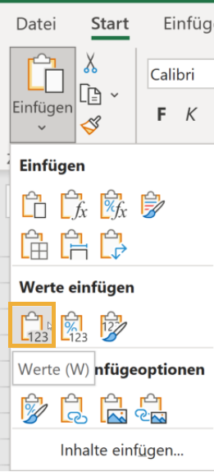

x |  | Nachweisverfahren auswählen
-
? |  | rechnerischer Nachweis
 |  | Standardlösungskombination
 |  | Minergie-Zertifikat
 |  | Nicht erforderlich: Bagatellerweiterung

 |  | Wärmeerzeugung auswählen

 |  | rechnerischen Nachweis (Angabe nicht erforderlich)
 |  | A – WP Erdsonde oder Wasser
 |  | B – autom. Holzfeuerung
 |  | C – Fernwärme erneuerbar
 |  | D – WP Aussenluft
 |  | E – Stückholzfeuerung
 |  | F – Gasbetriebene WP
 |  | G – fossile Wärmeerzeugung

 |  | Gebäudekategorie wählen

 |  | I – Wohnen MFH
 |  | II – Wohnen EFH
 |  | III – Verwaltung
 |  | IV – Schule
 |  | V – Verkauf
 |  | VI – Restaurant
 |  | VII – Versammlungslokal
 |  | VIII – Spital
 |  | IX – Industrie
 |  | X – Lager
 |  | XI – Sportbaute
 |  | XII – Hallenbad

 |  | Nachweisverfahren auswählen

 |  | Einzelbauteilnachweis
 |  | Systemnachweis
 |  | Minergie-Zertifikat

 |  | Grundanforderung auswählen

 |  | rechnerischen Nachweis
 |  | 1 – 0.17/1.0 W/m2K + KWL
 |  | 1 – Systemnachweis + KWL
 |  | 2 – 0.17/1.0 W/m2K + WW solar
 |  | 2 – Systemnachweis + WW solar
 |  | 3 – 0.15/1.0 W/m2K
 |  | 4 – 0.15/0.8 W/m2K
 |  | 5 – 0.15/1.0 W/m2K + KWL + WW solar
 |  | 6 – 0.15/0.8 W/m2K + KWL + H/WW solar

 |  | Kt. auswählen

 |  | Luzern
 |  | Obwalden
 |  | Nidwalden
 |  | Schwyz
 |  | Zug

 |  | x
 |  | -

 |  | Gebäudekategorie wählen

 |  | Gebäudekategorie wählen

 |  | -

 |  | Vorhaben zuweisen

 |  | Klimastation auswählen
 |  | #N/A
 | form. | #N/A
 | form. | #N/A
 | form.

 |  | Verfasser auswählen

 |  | Reiner Wohnbau
 |  | FALSE

Hilfsdokumentation
Die nachfolgenden Abbildungen dienen zur Hilfestellung und Plausibilisierung der Nachweiskontrolle. Es handelt sich um Auszüge aus der Norm SIA382/1 "Lüftungs- und Klimaanlagen - Allgemeine Grundlagen und Anforderungen" und der Vollzugshilfe EN-105. Mitarbeitende der Kantone haben unentgeltlich bei der Erarbeitung dieser Normen mitgewirkt.

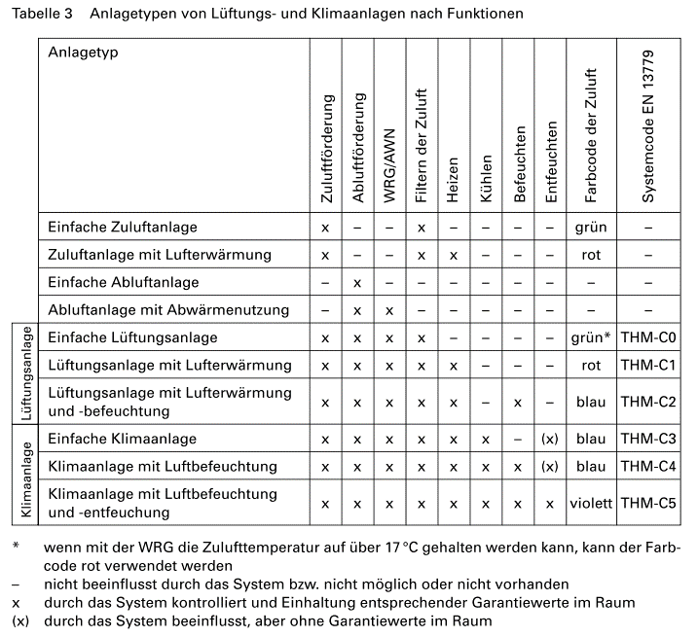

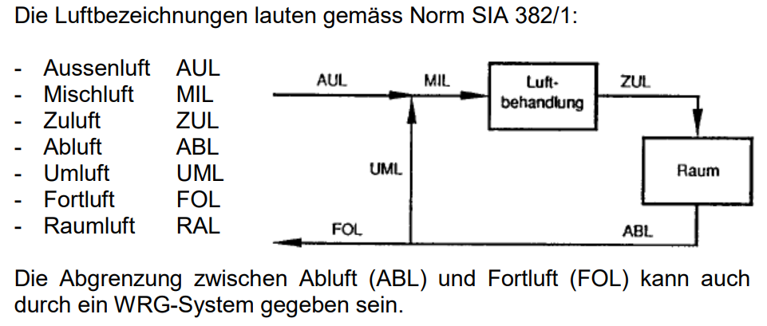

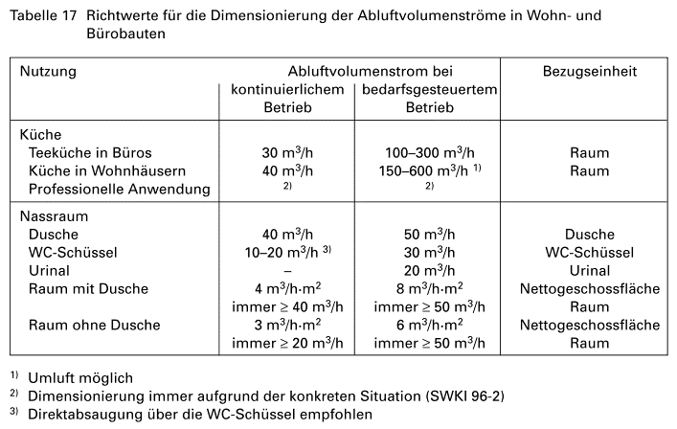

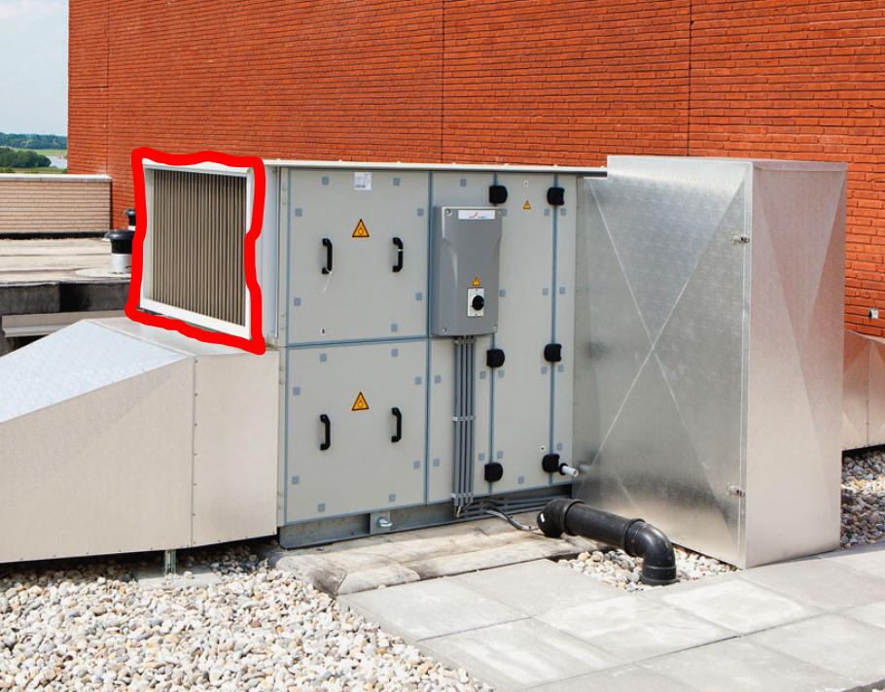

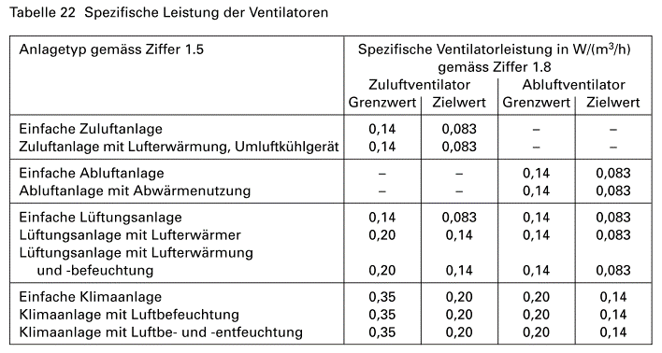

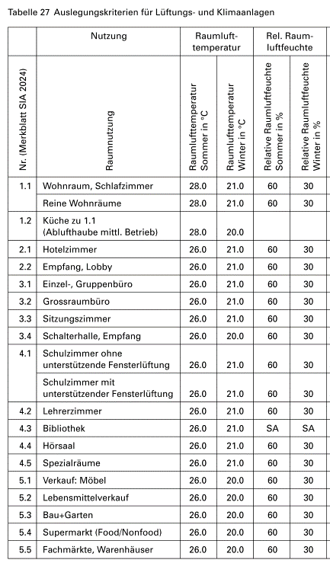
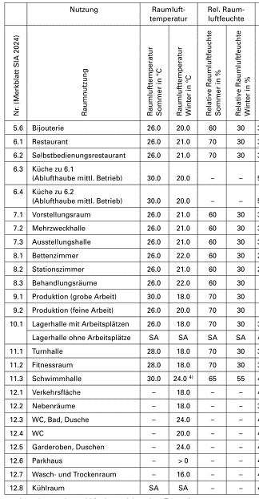

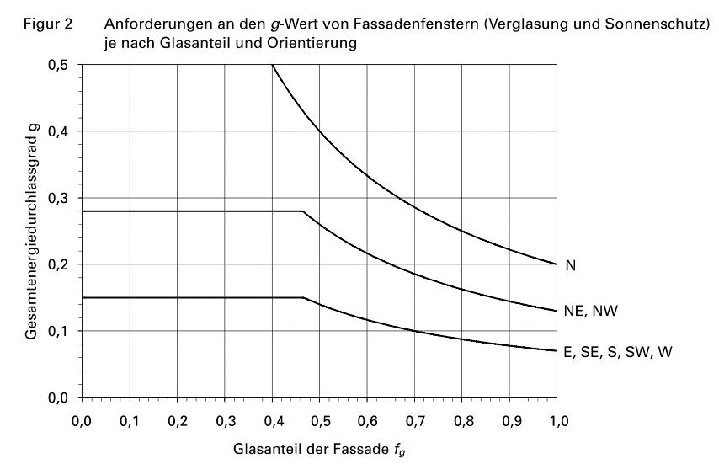

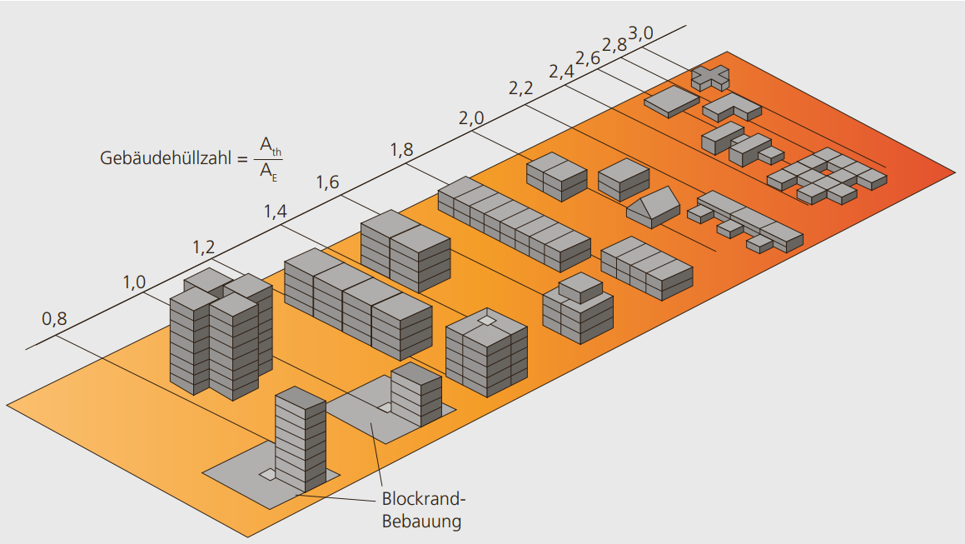

Quelle | https://www.minergie.ch/media/energieeffizientes_bauen_neubau_web.pdf

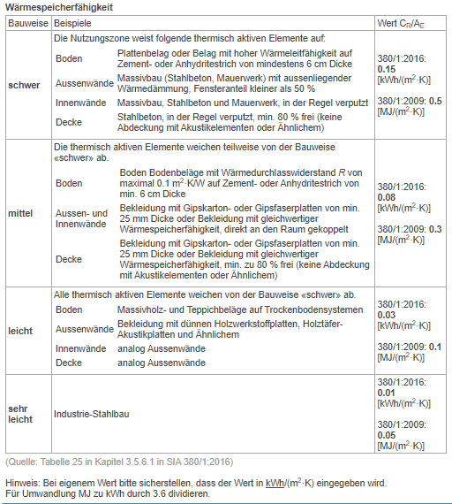

 |  | SIA 380/1:2016 Kapitel 3.5.6.1

